Sheet1
 |  | 0 | 1 | 2 | 3 | 4 | 5 | m= | 1 |  | 0 | 0.2 | 0.4 | 0.6 | 0.8 | 1
 |  | 0 | 0.2 | 0.4 | 0.6 | 0.8 | 1 | a0= | 10 | r | 1 | 0.80901699437 | 0.30901699437 | -0.30901699437 | -0.80901699437 | -1
0 | 0 | 10 | 8.1873075308 | 6.7032004604 | 5.4881163609 | 4.4932896412 | 3.6787944117 | L= | 1 | r+ | 1.00 | 0.81 | 0.31 | 0.00 | 0.00 | 0.00
1 | 1r | 10 | 7.43 | 5.81 | 4.78 | 4.10 | 3.6787944117 | n= | 5 | r- | 0 | 0 | 0 | -0.30901699437 | -0.80901699437 | -1
2 | 2r | 10 | 7.49 | 5.90 | 4.86 | 4.15 | 3.6787944117 | h= | 0.2 | μ | 0.90909090909 | 0.92515350889 | 0.97002459162 | 0.97002459162 | 0.92515350889 | 0.90909090909
3 | 3r | 10 | 7.48 | 5.89 | 4.85 | 4.15 | 3.6787944117 | r= | 1 | a | 22.727272727 | 23.128837722 | 24.250614791 | 25.795699762 | 27.173922694 | 27.727272727
 |  |  |  |  |  |  |  | t1 | 3 | b | 27.727272727 | 27.173922694 | 25.795699762 | 24.250614791 | 23.128837722 | 22.727272727
 |  |  |  |  |  |  |  | rigth | 3.6787944117 | c | 51.454545455 | 51.302760416 | 51.046314553 | 51.046314553 | 51.302760416 | 51.454545455
k=1
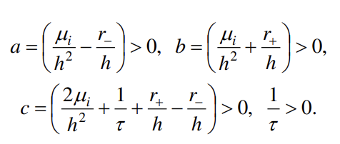
i | 1.00 | 2.00 | 3.00 | 4.00 | 5.00
ai | 0.00 | 0.53 | 0.68 | 0.72 | 0.73
bi | 10.00 | 4.35 | 2.59 | 1.82 | 1.42
Ti | 7.43 | 5.81 | 4.78 | 4.10 | 3.68

k=2 | 1.00 | 2.00 | 3.00 | 4.00 | 5.00
ai | 0.00 | 0.53 | 0.68 | 0.72 | 0.73
bi | 10.00 | 4.36 | 2.62 | 1.87 | 1.47
Ti | 7.49 | 5.90 | 4.86 | 4.15 | 3.68

k=3 | 1.00 | 2.00 | 3.00 | 4.00 | 5.00
ai | 0.00 | 0.53 | 0.68 | 0.72 | 0.73
bi | 10.00 | 4.36 | 2.61 | 1.86 | 1.46
Ti | 7.48 | 5.89 | 4.85 | 4.15 | 3.68

